Hoja1
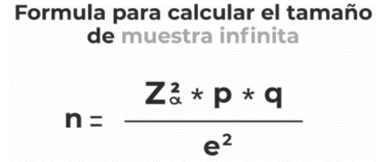

1-alfa = | 0.95 |  | Z = | 1.96
error = | 2%
p = | 0.5
q = | 0.5

n = | 2401

Tamaño de la poblacion de |  | 2401

media | 100 | meses
sigma | 12 | meses

Prob | 0.98
Muestra entre 90 y 100 meses

1-alfa = 0,98 |  |  | alfa = | 0.02
 |  |  | z(alfa/2) = z(0,02/2)=z(0,01) = |  | 2.33

Intervalo de error menor a los 5 meses

E = z(afla/2) * (sigma/raiz(n))
5 = 2,33 * (12/raiz(n))
n = (5*2,33)/12
n =((12*2,33)/5)^2
n = | 31.270464
El tamaño muestral tiene que ser de 32 electrodomesticos

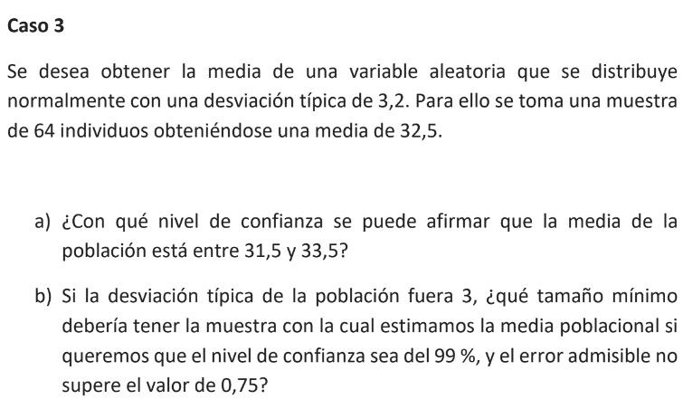

sigma | 3.2
n | 64
media | 32.5

media entre | 31.5 | y | 33.5
error | 1

E = z(afla/2) * (sigma/raiz(n))
1 = z(afla/2) * (3,2/raiz(64))
1/(3,2/raiz(64)) = z(afla/2)
z(afla/2) = | 2.5
Z = | 0.9938

alfa/2 = 1- 0,9938
alfa = | 0.0124
1- alfa = | 0.9876

a) Con un nivel de confianza del 98,76%, se pude afirmar que la media esta entre 31,5 y 33,5
nivel confianza |  | 99%

sigma = | 3
error = | 0.75
z(alfa/2) = | 2.575

n = ((z(alfa/2))^2) * (sigma^2)/(error^2)
n = ((2,575)^2) * (3^2)/(0,75^2)
n = | 106.09

b) Con un nivel de confianza del 99%, el numero de muestra es de 107 individuos

